1-Técnicas
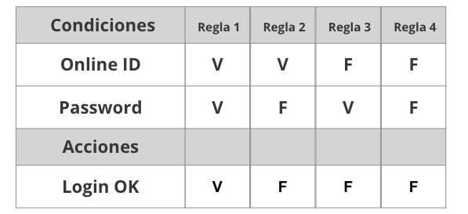
Tabla de decisión
Requerimiento | Condiciones | Regla
El sistema deberá permitir loguear a los usuarios. En caso de que el e-mail o la contraseña sean incorrectos, se debe mostrar un mensaje de error. | Email (email) | ok | ok | no | no | n/a | n/a
 | Password (password) | ok | no | ok | no | n/a | n/a
 | Acciones | 1 | 2 | 3 | 4
 | Acceso Exitoso | ok | no | no | no | n/a | n/a
 | Mensaje de error | no | ok | ok | ok | n/a | n/a
Tipo de prueba |  | Happy Path

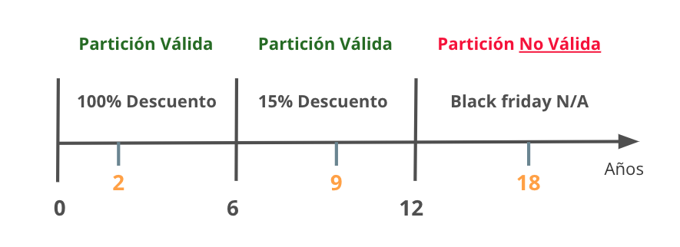
Partición de Equivalencia
Requerimiento |  | Variable |  | Clase de equivalencia |  | Entrada

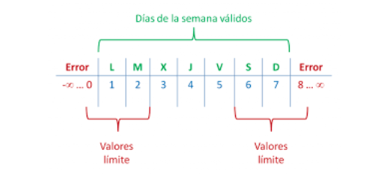

Analisis de valor Limites
Requerimiento |  | Variable |  | Valores |  | Casos

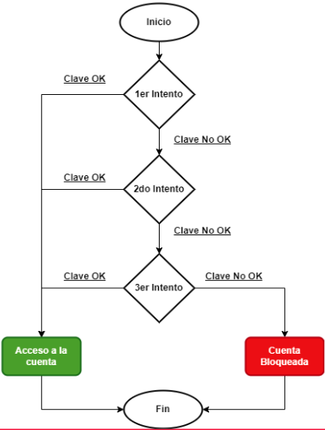

Transición de estados
Requerimiento |  | Estado 1 | Estado 2 | Estado 3 | Estado 4 | Estado 5 | Estado Final

4-Defecto
TEMPLATE DE DEFECTOS

 | ID: | ESTADO: | PRIORIDAD: | SEVERIDAD:
 | EF-D01 | Diseñado | Alta | Alta

 | FECHA: | REPORTADO POR: | ASIGNADO A: | AMBIENTE:
 | 2022-12-13 | Camilo Carrion | Equipo de Desarrollo | QA

 | TITULO/NOMBRE:
 | Tipo de dato en "Nombre y Apellido" no presentan el tipo de dato correspondiente

 | DESCRIPCIÓN:
 | El campo “Nombre y Apellido” de la pantalla de Registro acepta caracteres alfanuméricos, pero en los requerimientos del sistema se solicita que sean del tipo “Text” .

 | PASOS PARA REPRODUCIR EL DEFECTO:
 | Ingresar al sitio: Comidas Ya! (http://resto-app.ctd.academy:3000/)
 | Diligenciar campos:
 | Nombre:Camilo12
 | Apellido:Carrion23
 | Email:camilocarrion9626@gmail.com
 | contraseña: 123456
 | seleccionar el perfil "cliente"
 | click en "Crear cuenta"

 | RESULTADO ACTUAL:
 | El sistema esta permitiendo validar alfanumericos en los campos de "Nombre y Apellido"

 | RESULTADO ESPERADO:
 | El sistema no debera permitir por medio de un mensaje u otra accion el ingreso de datos tipo alfanumericos en los campos "Nombre y Apellido"

 | 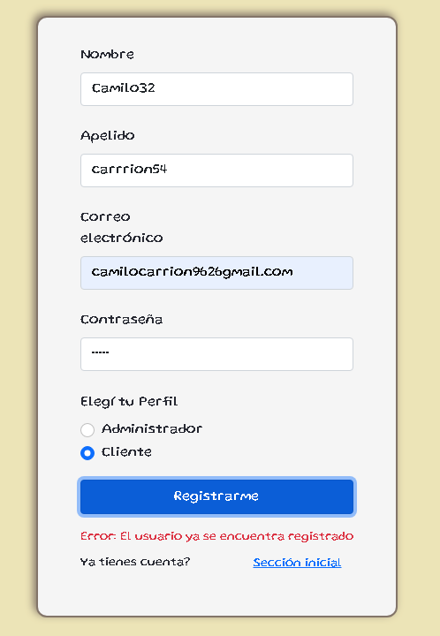 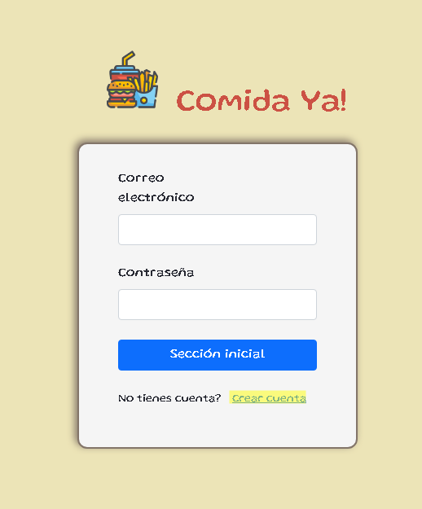 EVIDENCIA:

5-Pruebas de API
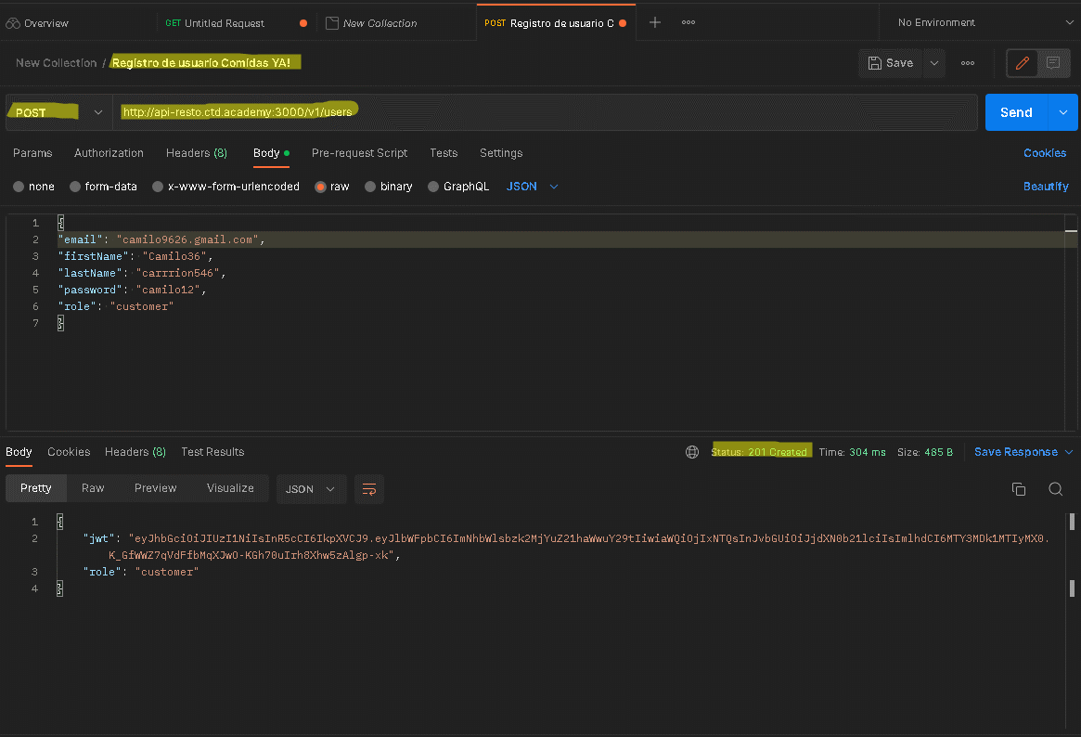
punto de registro postman

6-Pruebas Unitarias
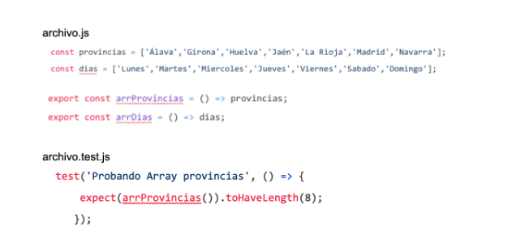

El resultado del test es NOT PASS por que estamos validando la cantidad de elementos que se encuentran dentro del array de provincias, en este caso en particular de este arreglo que contiene 7 elementos se realiza un test para evaluar si contiene 8 elementos dentro del array provincias, por ende no esta bien ejecutado dicho test.

